LagOnlyLabel
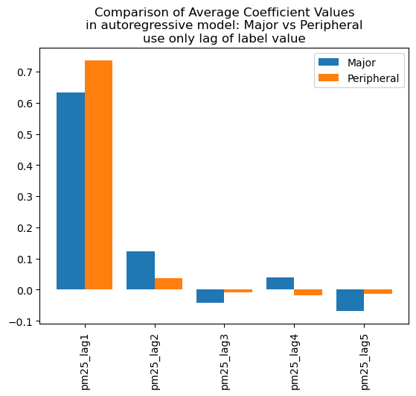
feature | Major | Peripheral
pm25_lag1 | 0.6333831122273081 | 0.7354907540699241 | RMSE = | 22.55747286
pm25_lag2 | 0.12311672591510128 | 0.037843442753
pm25_lag3 | -0.043026593409 | -0.0094478870752
pm25_lag4 | 0.040260346538248726 | -0.016954468693
pm25_lag5 | -0.06852654984 | -0.012654777288

LagLabel + exo
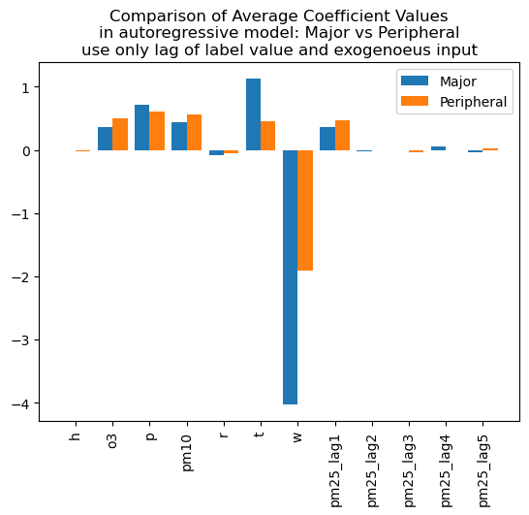
feature | Major | Peripheral
h | -0.010208954007 | -0.017862491359 | RMSE = | 20.467886516
o3 | 0.3683519477243017 | 0.5048669644292977
p | 0.71573189567 | 0.60528751298
pm10 | 0.4448022361692725 | 0.5642087891872554
r | -0.084965489637 | -0.047654538936
t | 1.1277731573320708 | 0.46094744972650126
w | -4.0271855034 | -1.910959478
pm25_lag1 | 0.3591503393502171 | 0.46335772345002607
pm25_lag2 | -0.02070293307 | -0.0068927880026
pm25_lag3 | 0.0013041289852 | -0.030067444455
pm25_lag4 | 0.052258474974 | 0.00094190024998
pm25_lag5 | -0.03760636629 | 0.021853551818843246

lag all
feature | Major | Peripheral
h_lag1 | -0.10812134593 | -0.18034906164 | RMSE = | 52.164223713
h_lag2 | -0.21448846709 | -0.024147247624
h_lag3 | 0.059764218018 | 0.069785272829
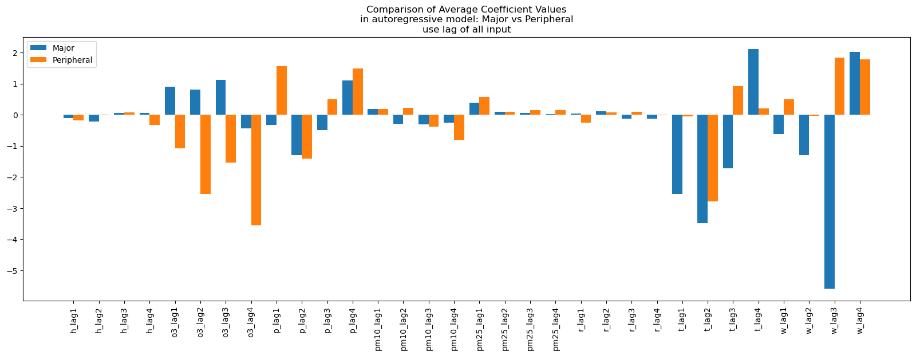
h_lag4 | 0.057528391373774856 | -0.32985900859
o3_lag1 | 0.9058854135428105 | -1.0740622231
o3_lag2 | 0.8105404706718033 | -2.5385372942
o3_lag3 | 1.1235954245334636 | -1.5315274377
o3_lag4 | -0.44105287695 | -3.5581815449
p_lag1 | -0.33478167157 | 1.5612717268683067
p_lag2 | -1.3034078086 | -1.4141887957
p_lag3 | -0.49605308242 | 0.49427399445694054
p_lag4 | 1.1054240600230756 | 1.4838857803019951
pm10_lag1 | 0.18563433049357542 | 0.17931789677098042
pm10_lag2 | -0.29221579829 | 0.21913897030746485
pm10_lag3 | -0.3159287735 | -0.38361714053
pm10_lag4 | -0.26170878627 | -0.80682913077
pm25_lag1 | 0.37896778153968785 | 0.5710075721119854
pm25_lag2 | 0.099460051216 | 0.085812959727
pm25_lag3 | 0.0634224168 | 0.15781737500418008
pm25_lag4 | 0.022604087977457915 | 0.1447132183567291
r_lag1 | 0.038406570415 | -0.25357428907
r_lag2 | 0.11822622055683502 | 0.068921987317
r_lag3 | -0.11765797873 | 0.092045054159
r_lag4 | -0.1184889692 | -0.018445765908
t_lag1 | -2.5531692931 | -0.057078667285
t_lag2 | -3.482445042 | -2.7871863863
t_lag3 | -1.7231385848 | 0.9241996751584511
t_lag4 | 2.1114859741612175 | 0.20220594532059605
w_lag1 | -0.61624975411 | 0.49089127841081176
w_lag2 | -1.3020372996 | -0.028675717579
w_lag3 | -5.5844426532 | 1.8426077736145205
w_lag4 | 2.0155507043769285 | 1.7717085576906766

